window对象
方法 | 描述 | 备注
alert() | 显示带有一段消息和一个确认按钮的警告框
prompt() | 显示可提示用户输入的对话框
confirm() | 显示带有一段消息以及确认按键和取消按钮的对话框
window.open() | 打开一个新的浏览器窗口或查找一个已命名的窗口
close() | 关闭浏览器的窗口
print() | 打印当前窗口的内容
focus() | 把键盘焦点给予一个窗口
blur() | 把键盘焦点从顶层窗口移开
moveBy() | 可相对窗口的当前坐标把它移动指定的像素
moveTo() | 把窗口的左上角移动到一个指定的坐标
resizeBy() | 按照指定的像素调整窗口的大小
resizeTo() | 把窗口的大小调整到指定的宽度和高度
scrollBy() | 按指定的像素值来滚动内容
scrollTo() | 把内容滚动到指定的坐标
setInterval() | 每隔指定的时间执行代码 setInterval(代码,交互时间) 1. 代码：要调用的函数或要执行的代码串。 2. 交互时间：周期性执行或调用表达式之间的时间间隔，以毫秒计（1s=1000ms）。 | 调用函数格式(假设有一个clock()函数): setInterval("clock()",1000) 或 setInterval(clock,1000) | 在设定的时间间隔之后来执行代码，而不是在函数被调用后立即执行。 计时器类型： 一次性计时器：仅在指定的延迟时间之后触发一次。 间隔性触发计时器：每隔一定的时间间隔就触发一次。
setTimeout() | 在指定的延迟时间之后来执行代码 setTimeout(代码,延迟时间);
clearInterval() | 取消setInterval()的设置 clearInterval(id_of_setInterval) id_of_setInterval：由 setInterval() 返回的 ID 值。
clear Timeout() | 取消setTimeout()的设置

浏览器窗口可视区域大小
方法 | 作用 | 说明
window.innerHeight | 浏览器窗口的内部高度 | 对于IE9+、Chrome、Firefox、Opera 以及 Safari：
window.innerWidth | 浏览器窗口的内部宽度
document.documentElement.clientHeight | 表示HTML文档所在窗口的当前高度。 | 对于 Internet Explorer 8、7、6、5：
document.documentElement.clientWidth | 表示HTML文档所在窗口的当前宽度。
document.body.clientHeight | Document对象的body属性对应HTML文档的<body>标签
document.body.clientWidth
var w= document.documentElement.clientWidth || document.body.clientWidth; var h= document.documentElement.clientHeight || document.body.clientHeight; |  | 在不同浏览器都实用的 JavaScript 方案
scrollHeight | 网页内容实际高度，可以小于 clientHeight。 | 针对IE、Opera:
 | 网页内容高度，不过最小值是 clientHeight。也就是说网页内容实际高度小于 clientHeight 时，scrollHeight 返回 clientHeight 。 | 针对NS、FF
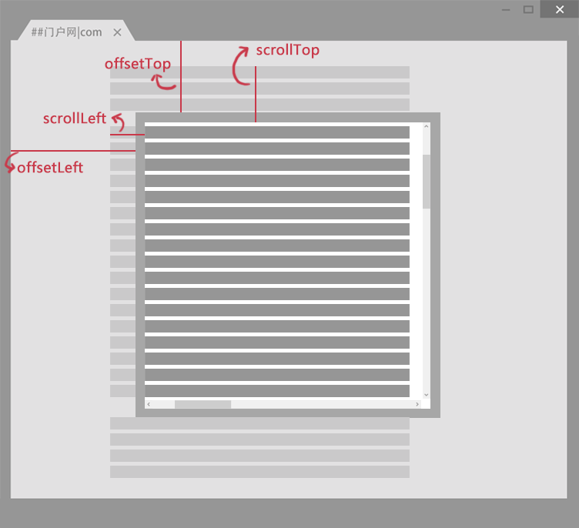
offsetHeight = clientHeight + 滚动条 + 边框 | offsetHeight和offsetWidth，获取网页内容高度和宽度(包括滚动条等边线，会随窗口的显示大小改变)。 | var w= document.documentElement.offsetWidth || document.body.offsetWidth; var h= document.documentElement.offsetHeight|| document.body.offsetHeight;
scrollLeft | 设置或获取位于给定对象左边界与窗口中目前可见内容的最左端之间的距离 ，即左边灰色的内容。
scrollTop | 设置或获取位于对象最顶端与窗口中可见内容的最顶端之间的距离 ，即上边灰色的内容。
offsetLeft | 获取指定对象相对于版面或由 offsetParent 属性指定的父坐标的计算左侧位置 。
offsetTop | 获取指定对象相对于版面或由 offsetParent 属性指定的父坐标的计算顶端位置 。
offsetParent | 布局中设置postion属性(Relative、Absolute、fixed)的父容器，从最近的父节点开始，一层层向上找，直到HTML的body。

